Must have
1.

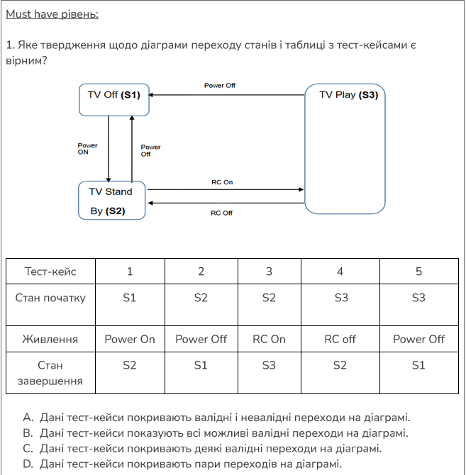

 | Правильна відповідь В

2.

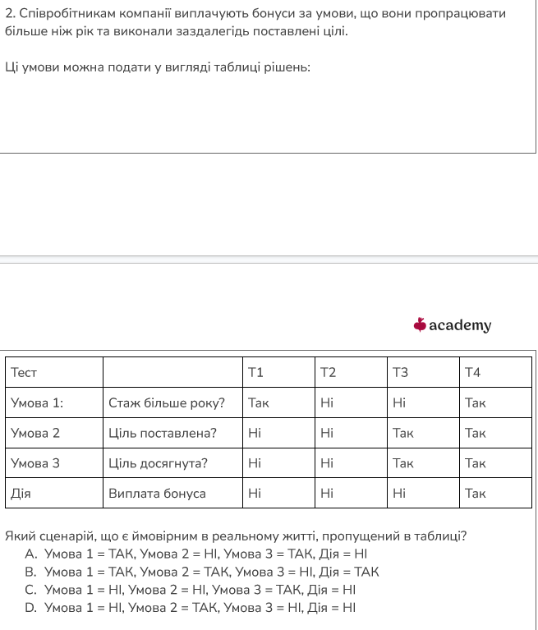

 |  | Правильна відповідь D

Середній рівень
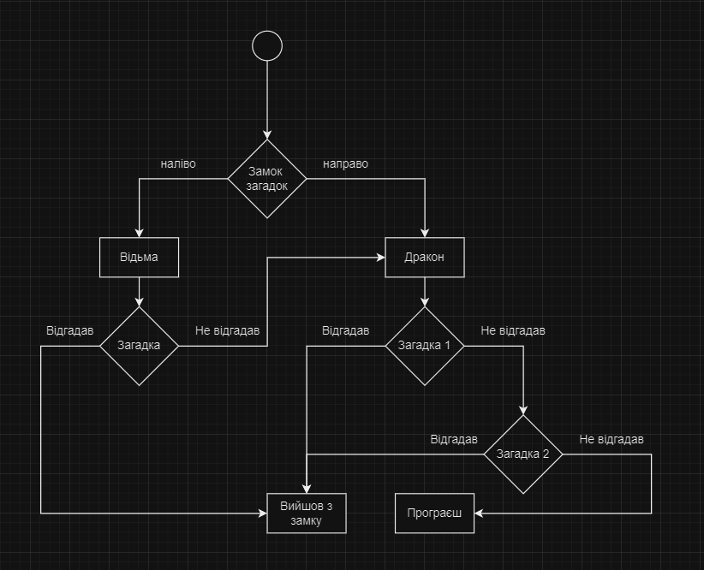
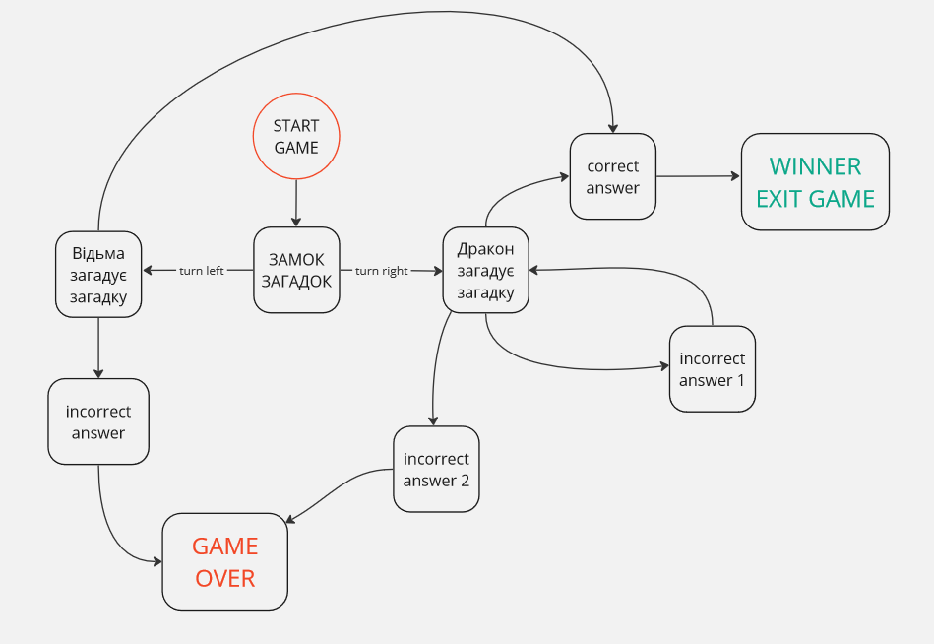

На мою думку для цієї гри необхідно буде скласти 12 тест-кейсів

